变频装置
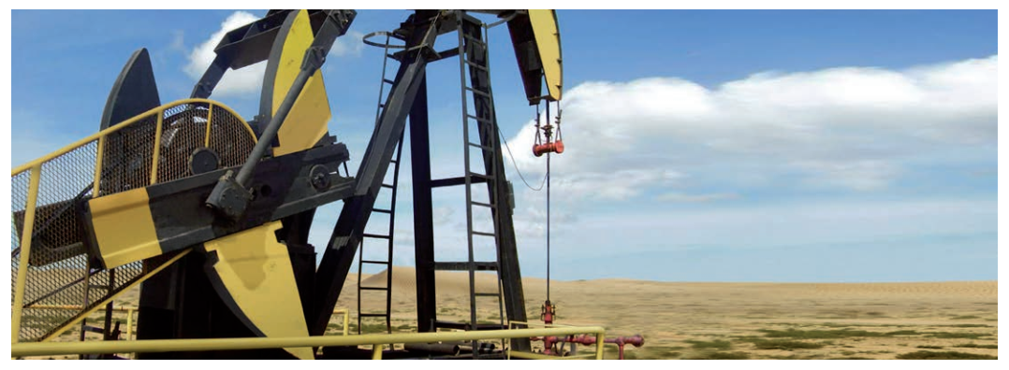
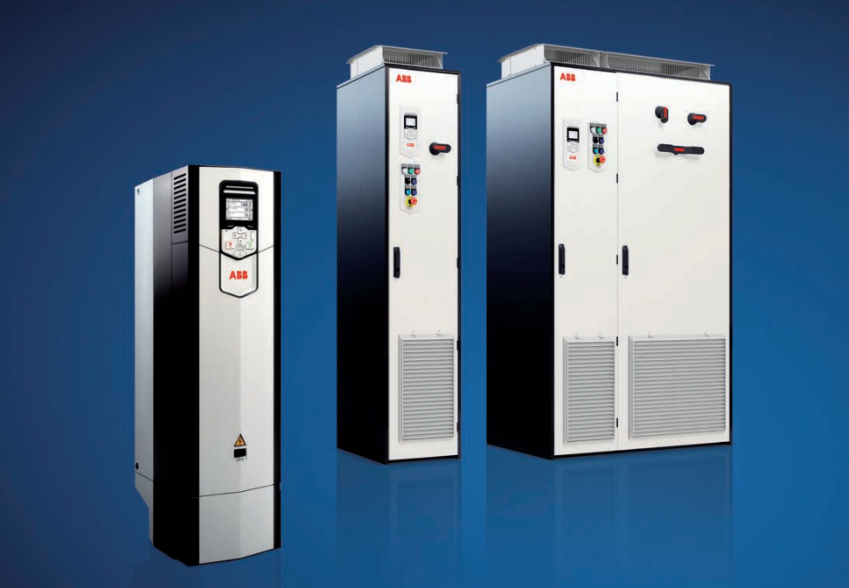
变频器及变频控制柜介绍：
变频器及其配套控制柜可实现对永磁电机的起动、点动运行、变速运行、停止等控制，广泛应用在风机、泵类及油田磕头机上。以
油田磕头机为例，我司设计的永磁电机采用ABB变频控制后，可以调节抽油机冲程频次及分别调节上、下形程的速度，提高泵的充满系数的同时减少泵的漏失，以获得最大出油量。减少启动冲击，提高功率因数，零速满转矩启动，延长了设备寿命，特别是油泵的寿命。减少了机械故障，提高了设备可靠性。
变频控制柜优点介绍：
直接转矩控制（DTC）
ABB独一无二的电机控制技术，可为所有应用和几乎任何交流电机提供精确的速度和转矩控制。可以在无传感器的情况下驱动永磁电机，无需编码器。
可插拔式存储单元
将所有软件和参数配置存储在方便更换和安装的存储单元中。
能效管理
变频器可以提供诸如能源优化器和能效信息之类的功能，帮助您监控和节省工业过程的能耗。
稳定、可靠的设计
ACS880旨在长时间运行，即使是在恶劣的条件下。其优点包括长达9年的服务周期以及对震动和污染的良好耐受性。
远程监控
通过内置的网络服务器，NETA-21让您能在全球各地轻松访问工业应用。
注：变频控制柜实际尺寸根据用户需要定制。

外形及安装尺寸3
附录III TYCVF（低速大转矩系列）系列电动机外形及安装尺寸
Appendix III TYCVF （Low Speed and High Torque Series）series motor's dimensions
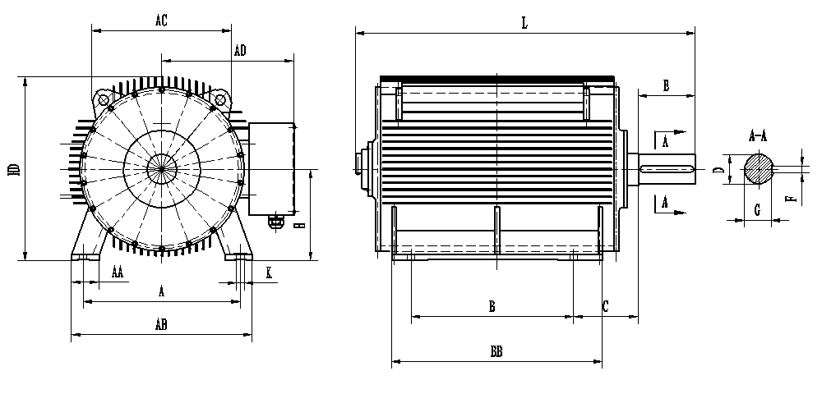

安装尺寸表
型号 | A | AA | AB | AC | AD | B | BB | C | D | E | F | G | H | HD | K | L
TYCVF-0050-280 | 457 | 85 | 550 | 555 | 410 | 368 | 530 | 190 | 70 | 140 | 20 | 62.5 | 280 | 650 | 24 | 920
TYCVF-0070-280 |  |  |  |  |  | 419 |  |  | 80 | 170 | 22 | 71 |  |  |  | 970
TYCVF-0100-315 | 508 | 120 | 628 | 645 | 460 | 406 | 610 | 216 | 90 | 170 | 25 | 81 | 315 | 760 | 28 | 1080
TYCVF-0150-315 |  |  |  |  |  | 457 | 660 |  |  |  |  |  |  |  |  | 1190
TYCVF-0200-315 |  |  |  |  |  | 508 | 750 |  |  |  |  |  |  |  |  | 1290
TYCVF-0300-400 | 686 | 120 | 790 | 610 | 580 | 710 | 920 | 280 | 110 | 210 | 28 | 100 | 400 | 810 | 35 | 1460
TYCVF-0400-400 |  |  |  |  |  |  |  |  | 120 |  | 32 | 109
TYCVF-0500-400
TYCVF-0600-400 |  |  |  |  |  |  |  |  | 130 | 250 | 32 | 119
TYCVF-0750-560 | 1000 | 150 | 1140 | 810 | 730 | 900 | 1085 | 280 | 130 | 250 | 32 | 119 | 560 | 1120 | 42 | 1690
TYCVF-0900-560 |  |  |  |  |  |  |  |  | 140 |  | 36 | 128
TYCVF-1050-560 |  |  |  |  |  |  |  |  | 150 |  |  | 138

